案例位置图
地块名称 | 城市 | 用地性质 | 区县 | 土地位置 | 出让方式 | 地块编号 | 详细规划 | 建设用地面积(㎡) | 规划建筑面积(㎡) | 容积率 | 公告时间 | 截止日期 | 成交日期 | 公告编号 | 受让单位 | 起始价(万元) | 成交价(万元) | 成交楼面价(元/㎡) | 溢价率
火十二路与龙青路交叉口北侧XLB-05 | 安顺市 | 住宅用地 | 西秀区 | 火十二路与龙青路交叉口北侧XLB-05 | 挂牌 | 2017-西区挂-7 | 其他普通商品住房用地 | 9137.92 | 22844.8 | ＞1且＜2.5 | 2017-11-06 | 2017-12-06 | 2017-12-06 | 安市公资交(地)[2017]36号-5 | 贵州美生态城镇化发展有限公司 | 2319 | 2319 | 1015.11 | 0
火十二路与龙青路交叉口北侧XLB-06 | 安顺市 | 住宅用地 | 西秀区 | 火十二路与龙青路交叉口北侧XLB-06 | 挂牌 | 2017-西区挂-8 | 其他普通商品住房用地 | 18211.7 | 32781.06 | ＞1且＜1.8 | 2017-11-06 | 2017-12-06 | 2017-12-06 | 安市公资交(地)[2017]36号-6 | 贵州美生态城镇化发展有限公司 | 3446 | 3446 | 1051.22 | 0
安顺市西秀区凤凰东路西侧 | 安顺市 | 综合用地(含住宅) | 西秀区 | 安顺市西秀区凤凰东路西侧 | 挂牌 | 2017-西区挂-1号 | 商业、办公、住宅 | 10578.97 | 42315.88 | 等于4 | 2017-05-27 | 2017-06-28 | 2017-06-28 | 安市公资交(地)字告[2017]12号 | 安顺交投置业有限公司 | 5483 | 5483 | 1295.73 | 0

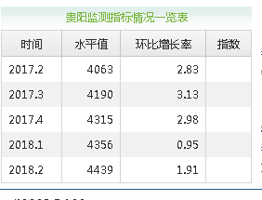

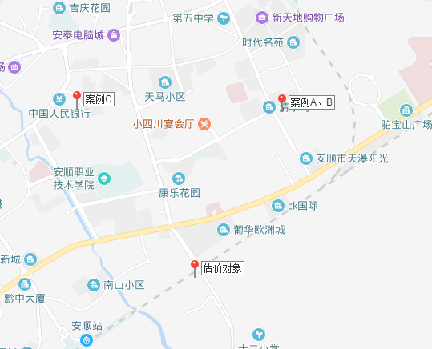

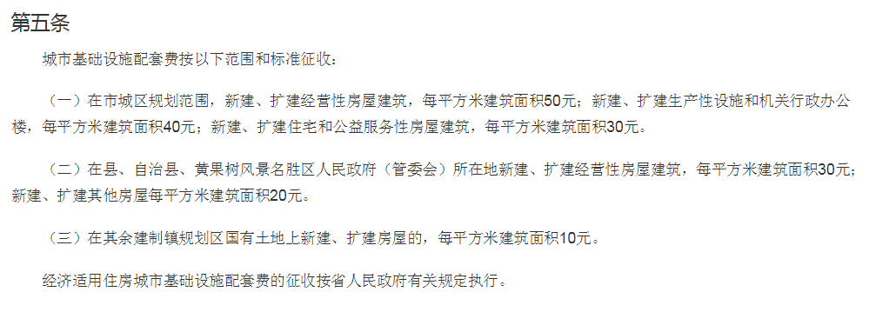

《安顺市城市基础设施配套费征收使用管理暂行办法》

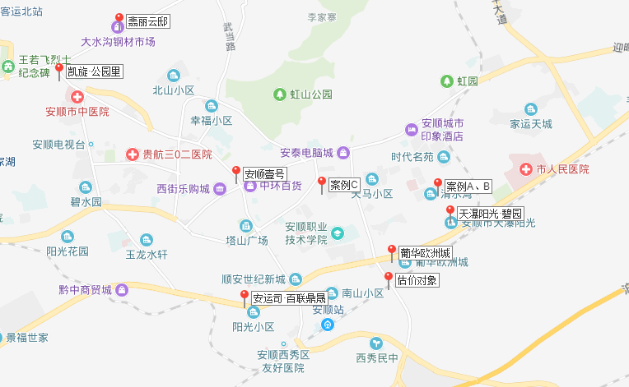

http://www.0853fdc.com/newhouse/anyunsibailiandingsheng/detail.html

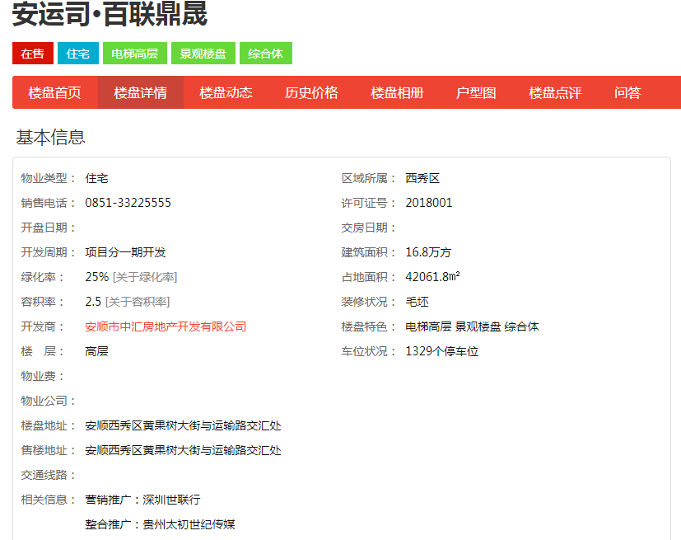

http://www.0853fdc.com/newhouse/puhuaouzhoucheng/detail.html

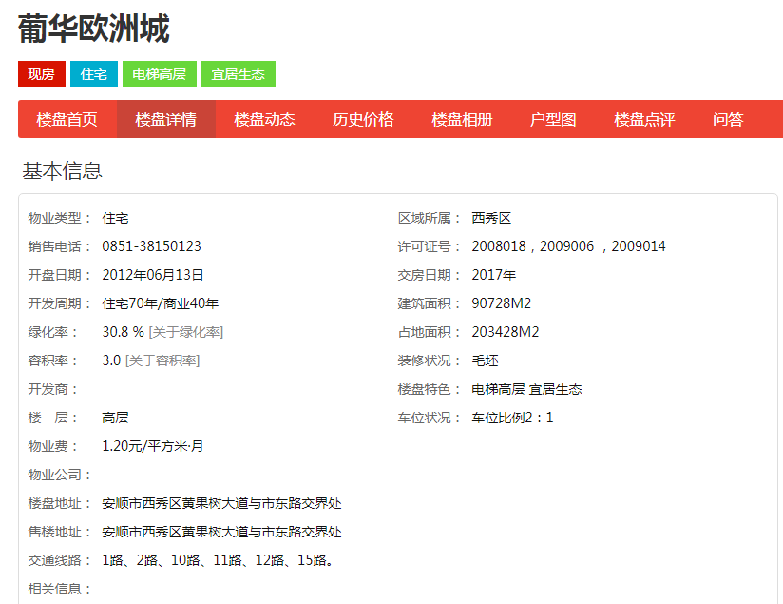

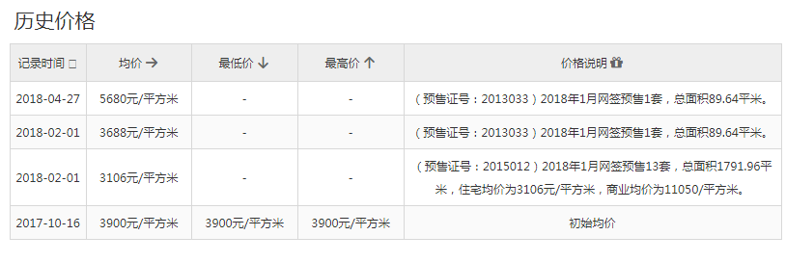

http://www.0853fdc.com/newhouse/tianpuyangguangbiyuan/detail.html

